Sheet1
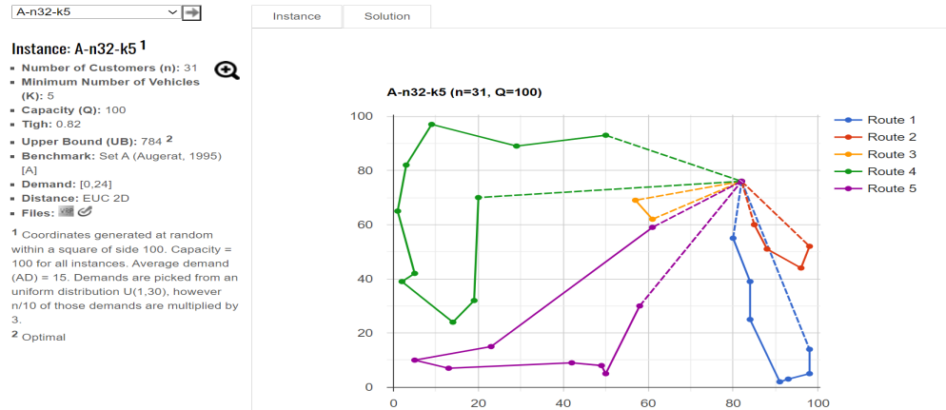
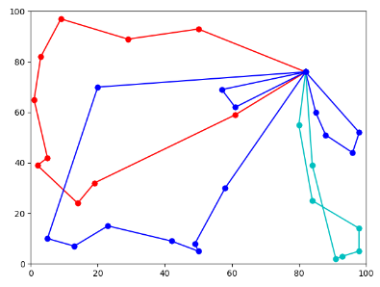
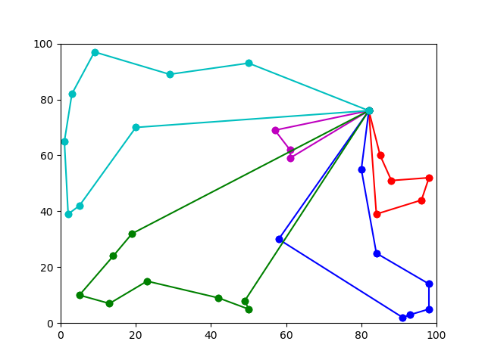
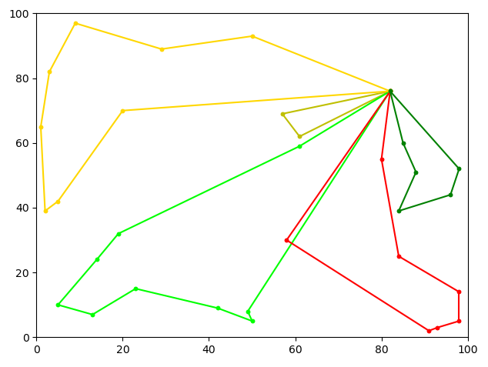
算法/n=10（编号：A-n32-k5） | 最好 | 最差 | 30次平均 | 时间 | 最好偏差率 | 取胜关键 | 图片比对 | 贪心 | 粒子群+禁忌 | 精确
最优解 | 784
改进粒子群 | 822 |  | 865 | 1min | 4.85% | 轮盘赌，禁忌，4种方式中随机选择一种交换方式：？
粒子群+禁忌 | 807 | 901 | 862 | 30s | 2.93% | 前期扩大搜索范围，后期在局部搜索
遗传-退火 | 801 | 837 | 820 |  | 2.17% | 遗传产生初始解，退火更新，连续五代不变则停止
贪心 | 1042 |  |  | 0s | 32.91% | 随机选择第一个需求点，然后选择距离最近
快速贪心 | 980 | 988 | 985 | 0s | 25.00% | kd-tree分点
改进蚁群 | 866 | 894 | 875 | 20s | 10.46% | 随机选择第一个需求点，然后2-opt局部优化
禁忌 | 789 | 854 | 832 | 0s | 0.64% | 迭代N代内避免反复在同一解附近搜索，interchange算子
ortools | 782 |  |  | 1s | -0.26%
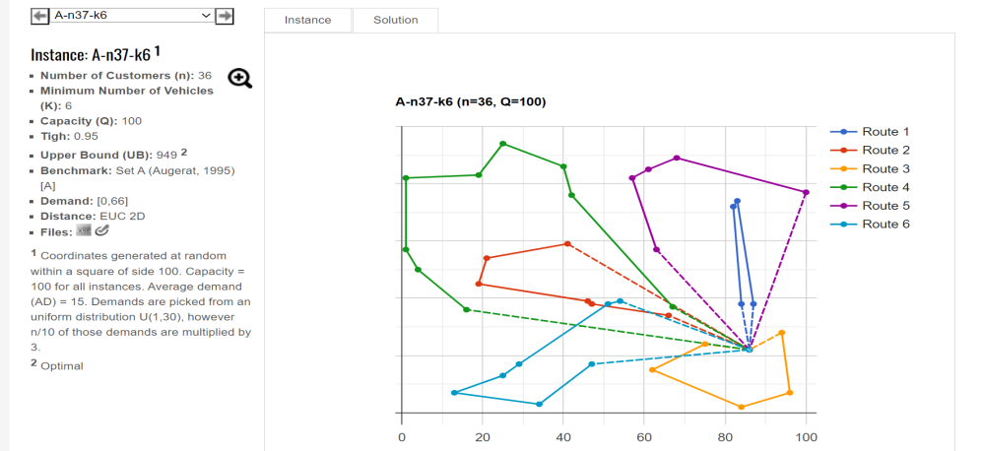
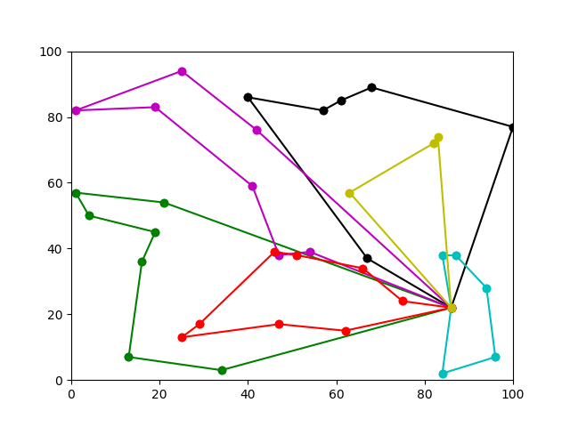
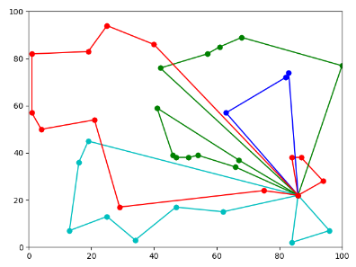
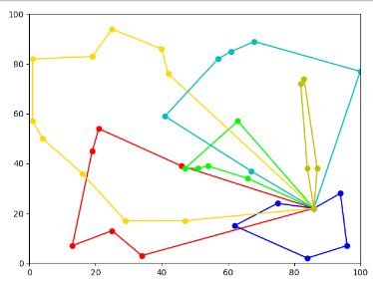
算法/n=10（编号：A-n37-k6） | 最好 | 最差 | 30次平均 | 时间 | 最好偏差率
最优解 | 949
改进粒子群 | 1004 | 1130 | 1053 | 1min30s | 5.80%
粒子群+禁忌 | 1017 | 1091 | 1061 | 50s | 7.17%
遗传-退火 |  |  |  |  | -100.00%
贪心 | 1183 |  |  | 0s | 24.66%
快速贪心 | 1004 | 1031 | 1008 | 0s | 5.80%
改进蚁群 | 1092 | 1231 | 1231 | 28s | 15.07%
禁忌 | 992 | 994 | 994 | 0s | 4.53%
ortools | 952 |  |  | 10s | 0.32%

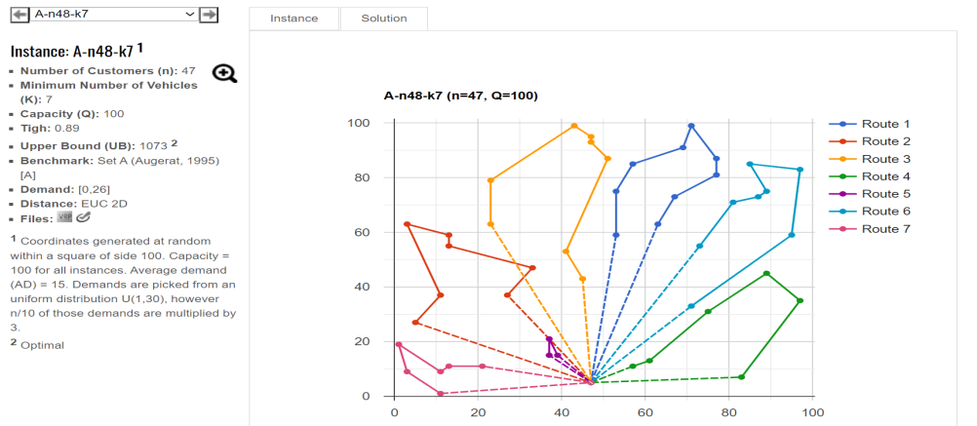
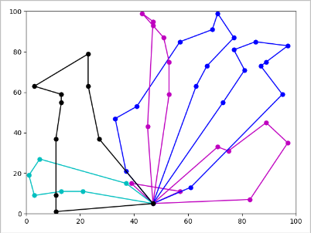
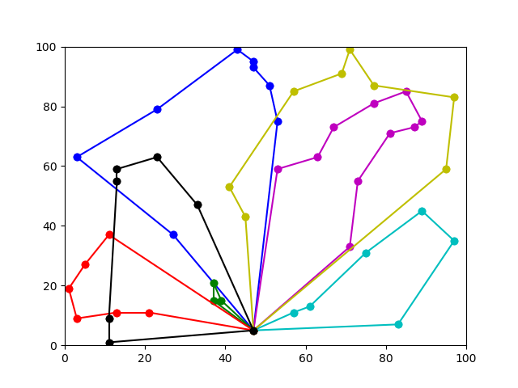
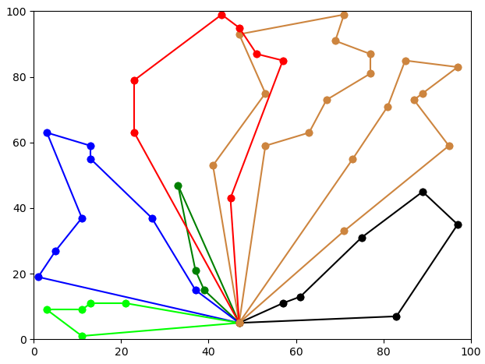
算法/n=10（编号：A-n48-k7） | 最好 | 最差 | 30次平均 | 时间 | 最好偏差率
最优解 | 1073
改进粒子群 | 1164 | 1266 | 1225 | 2min | 8.48%
粒子群+禁忌 | 1125 | 1168 | 1161 | 50s | 4.85%
遗传-退火 | 1073 | 1159 | 1118 |  | 0.00%
贪心 | 1388 |  |  | 0s | 29.36%
快速贪心 | 1355 | 1364 | 1360 | 0s | 26.28%
改进蚁群 | 1213 | 1278 | 1246 | 38s | 13.05%
禁忌 | 1119 | 1205 | 1205 | 1s | 4.29%
ortools | 1083 |  |  | 10s | 0.93%
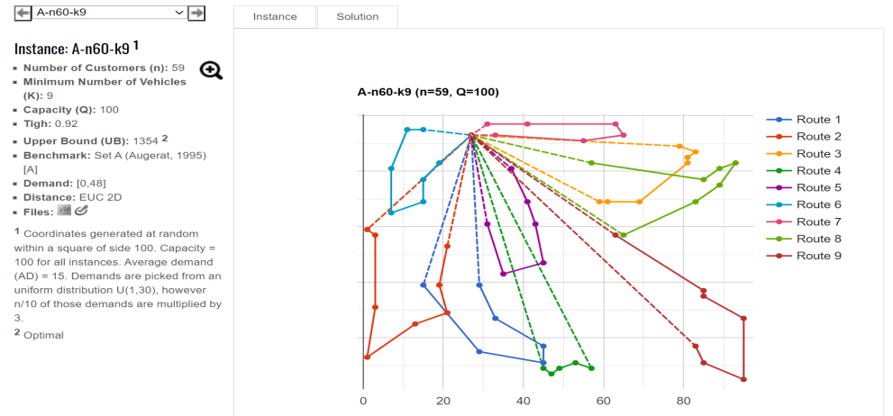
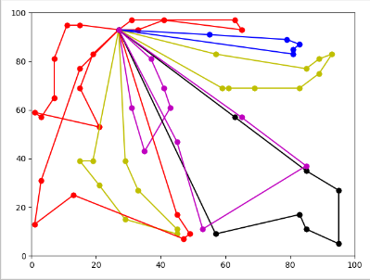
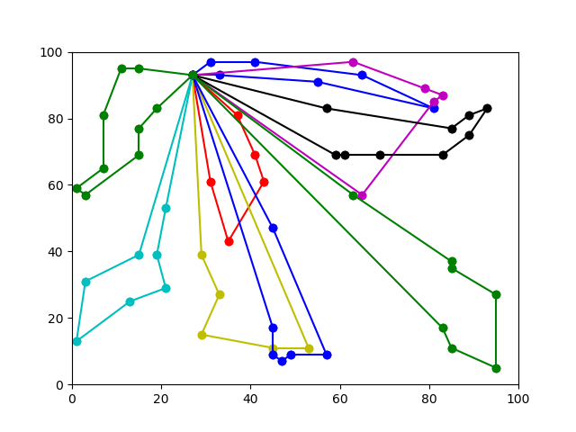
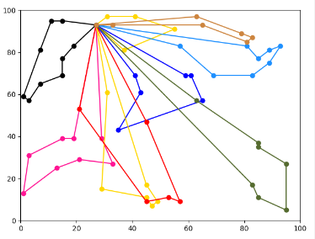
算法/n=10（编号：A-n60-k9） | 最好 | 最差 | 30次平均 | 时间 | 最好偏差率
最优解 | 1354
改进粒子群 | 1406 | 1584 | 1481 | 2min30s | 3.84%
粒子群+禁忌 | 1409 | 1501 | 1463 | 20S | 4.06%
遗传-退火 |  |  |  |  | -100.00%
贪心 | 1866 |  |  | 0s | 37.81%
快速贪心 | 1698 | 1703 | 1700 | 0s | 25.41%
改进蚁群 | 1762 | 1899 | 1813 | 58s | 30.13%
禁忌 | 1450 | 1460 | 1457 | 2s | 7.09%
ortools | 1360 |  |  | 10s | 0.44%

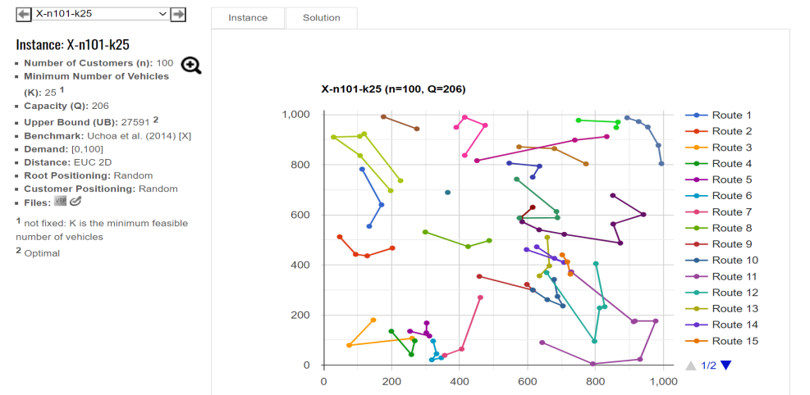
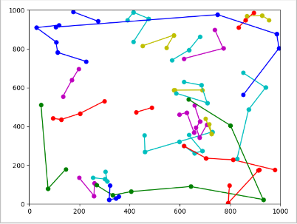
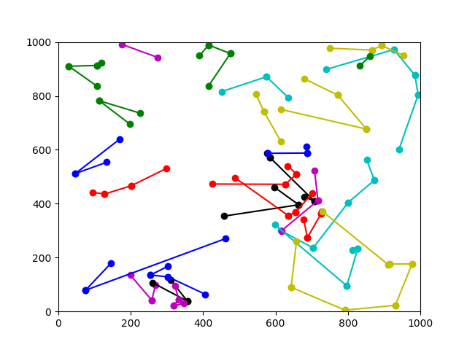
算法/n=100（编号：X-n101-k25） | 最好 | 最差 | 30次平均 | 时间 | 最好偏差率
最优解 | 27591
改进粒子群 | 32426 | 36862 | 34259 | 4min | 17.52%
粒子群+禁忌 | 29406 | 31664 | 305900 | 39s | 6.58%
遗传-退火 |  |  |  |  | -100.00%
贪心 | 35879 |  |  | 0s | 30.04%
快速贪心 | 32190 | 32348 | 32200 | 0s | 16.67%
改进蚁群 | 38559 | 39490 | 38805 | 2min45s | 39.75%
禁忌 | 30436 | 30445 | 30437 | 4s | 10.31%
ortools
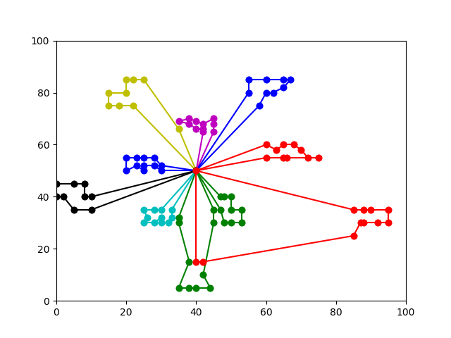
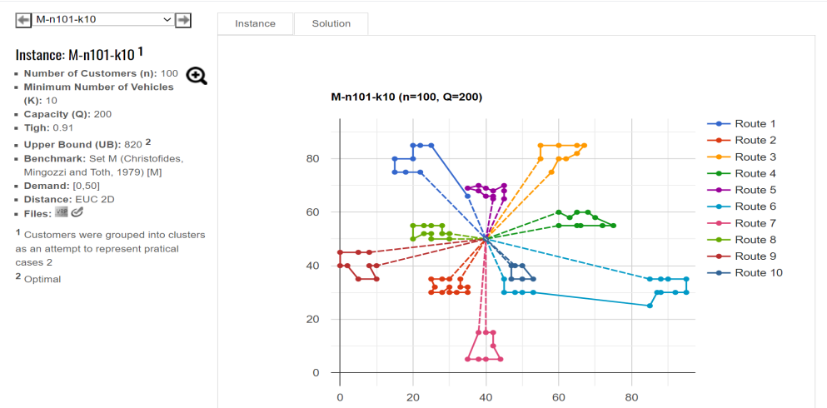
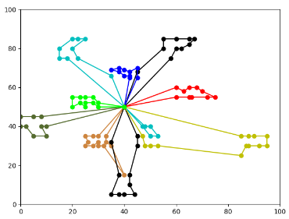
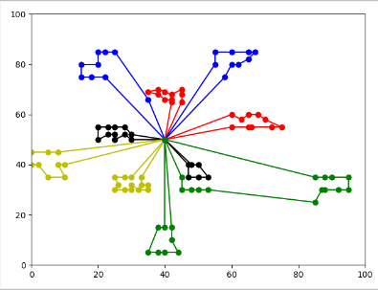
算法/n=100（编号：M-n101-k10） | 最好 | 最差 | 30次平均 | 时间 | 最好偏差率
最优解 | 820
改进粒子群 | 1058 | 1195 | 1116 | 3min | 29.02%
粒子群+禁忌 | 847 | 1061 | 913 | 50s | 3.29%
遗传-退火 | 949 | 1060 | 999 |  | 15.73%
贪心 | 973 |  |  | 0s | 18.66%
快速贪心 | 1412 | 1440 | 1425 | 0s | 72.20%
改进蚁群 | 1066 | 1211 | 1145 | 2min17s | 30.00%
禁忌 | 819 | 827 | 825 | 6s | -0.12%
ortools | 818 |  |  | 30s | -0.24%
 |  |  |  |  |  |  |  |  |  |  | pso+tabu:手动交换两条路径 | 22020:
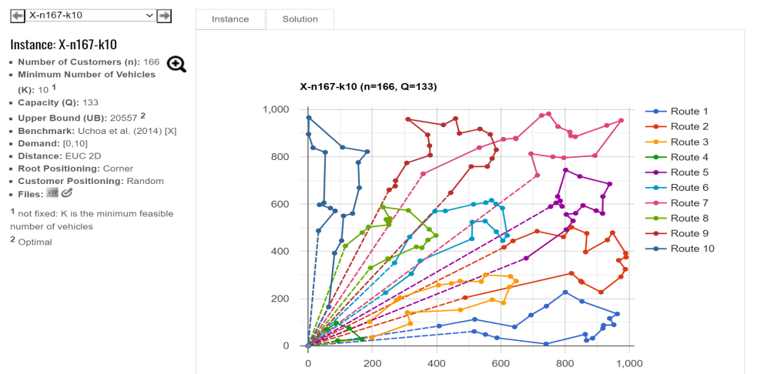
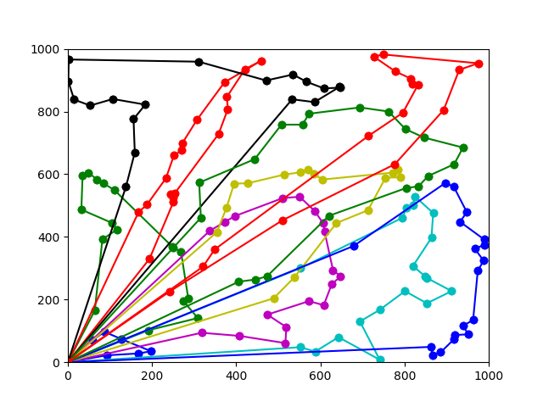
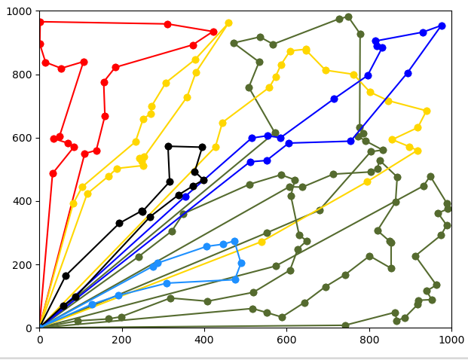
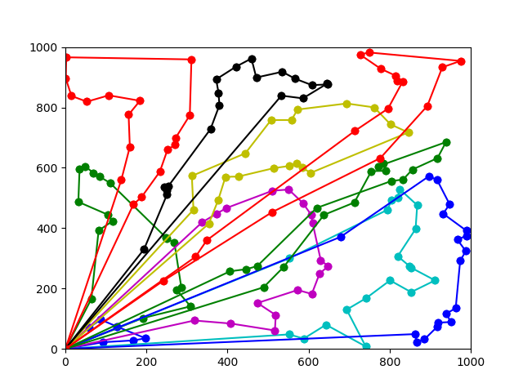
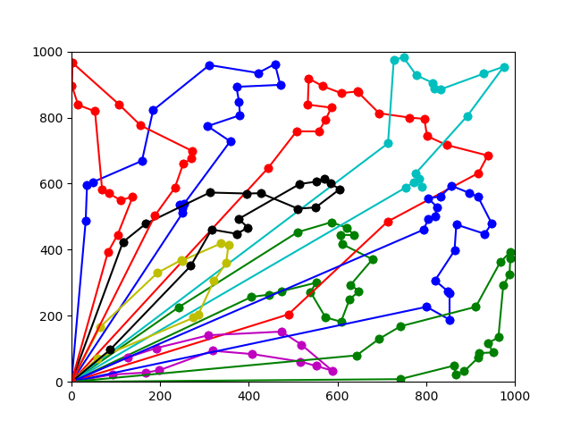
算法/n=100（编号：X-n167-k10） | 最好 | 最差 | 30次平均 | 时间 | 最好偏差率
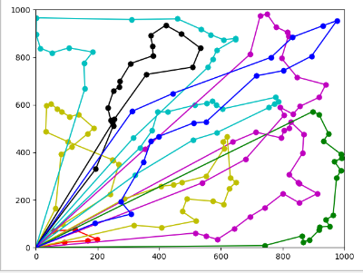
最优解 | 20557
改进粒子群 | 23705 | 24409 | 24122 | 6min30s | 15.31%
粒子群+禁忌 | 22046 | 22504 | 222390 | 20s | 7.24%
遗传-退火 |  |  |  |  | -100.00%
贪心 | 25716 |  |  | 0s | 25.10%
快速贪心 | 26270 | 27578 | 27200 | 0s | 27.79%
改进蚁群 | 27685 | 28738 | 27209 | 5min45s | 34.67%
禁忌 | 22100 | 22353 | 22210 | 35s | 7.51%
ortools | 21475 |  |  | 5min | 4.47%

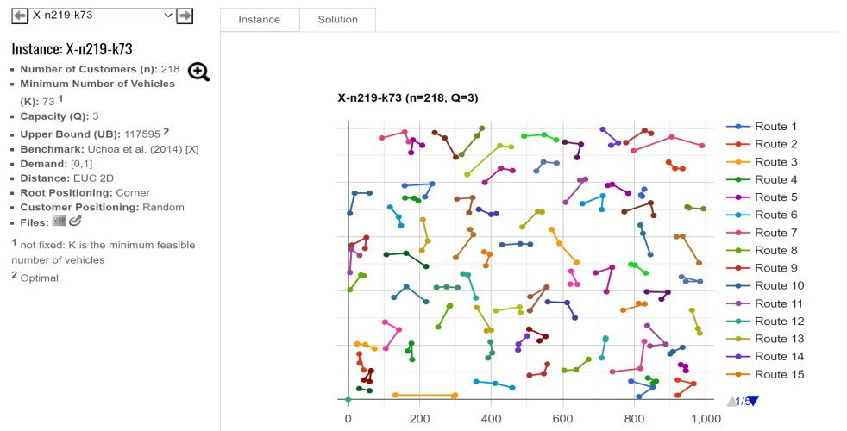
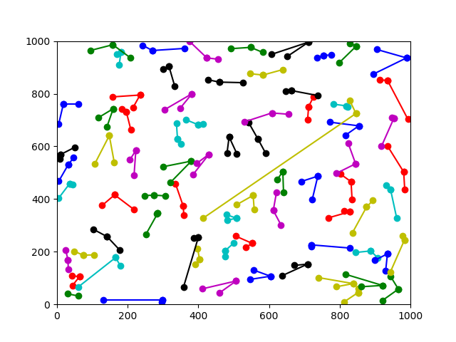
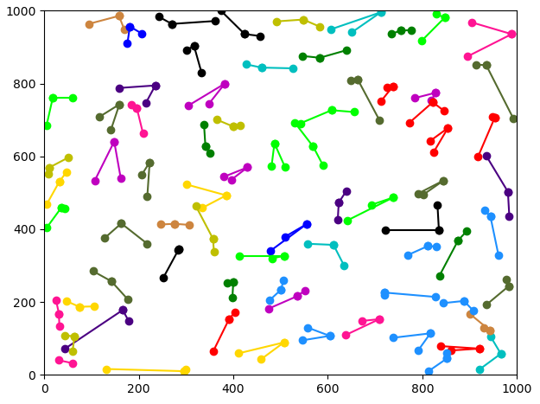
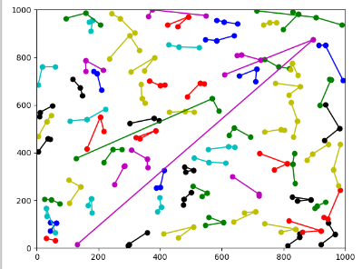
算法/n=100（编号：X-n219-k73） | 最好 | 最差 | 30次平均 | 时间 | 最好偏差率
最优解 | 117595
改进粒子群 | 119714 | 119790 | 119771 | 5min | 1.80%
粒子群+禁忌 | 119126 | 119317 | 119305 | 1min30s | 1.30%
遗传-退火 |  |  |  |  | -100.00%
贪心 | 120814 |  |  | 0s | 2.74%
快速贪心 | 121573 | 121573 | 121573 | 0s | 3.38%
改进蚁群 | 123783 | 125691 | 124791 | 11min50s | 5.26%
禁忌 | 119858 | 119858 | 119858 | 8s | 1.92%
ortools | 118389 |  |  | 30s | 0.68%

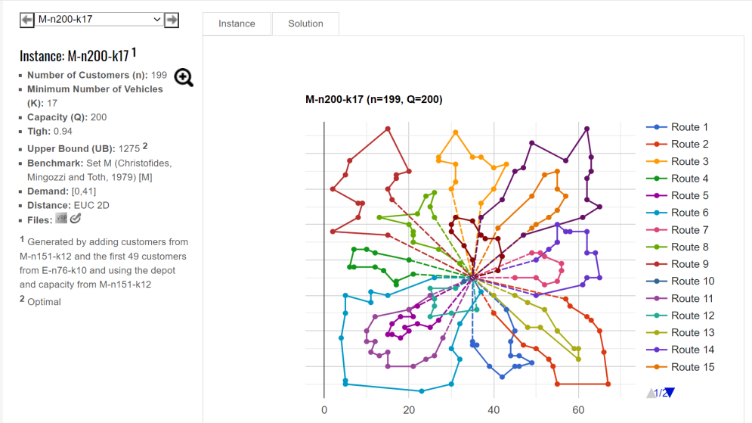
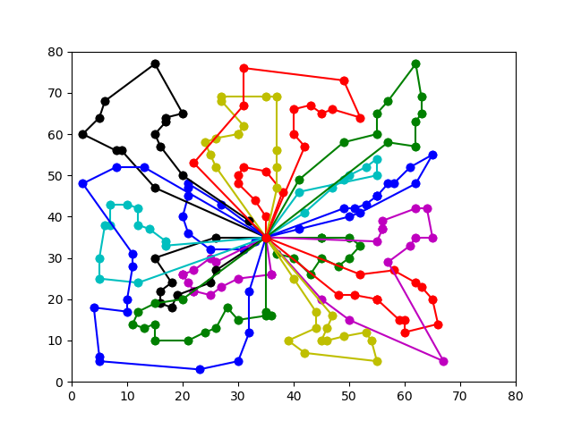
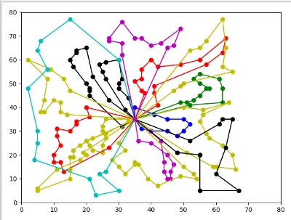
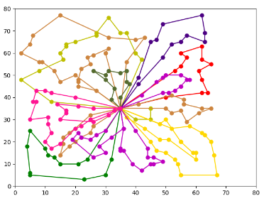
算法/n=100（编号：M-n200-k17） | 最好 | 最差 | 30次平均 | 时间 | 最好偏差率
最优解 | 1275
改进粒子群 | 1557 | 1598 | 1583 | 9min | 22.12%
粒子群+禁忌 | 1433 | 1542 | 1504 | 3min | 12.39%
遗传-退火 | 2490 | 2813 | 2616 |  | 95.29%
贪心 | 1780 |  |  | 0s | 39.61%
快速贪心 | 2306 | 2335 | 2330 | 0s | 80.86%
改进蚁群 | 1933 | 2065 | 1948 | 7min50s | 51.61%
禁忌 | 1486 | 1504 | 1490 | 22s | 16.55%
ortools | 1322 |  |  | 30s | 3.69%
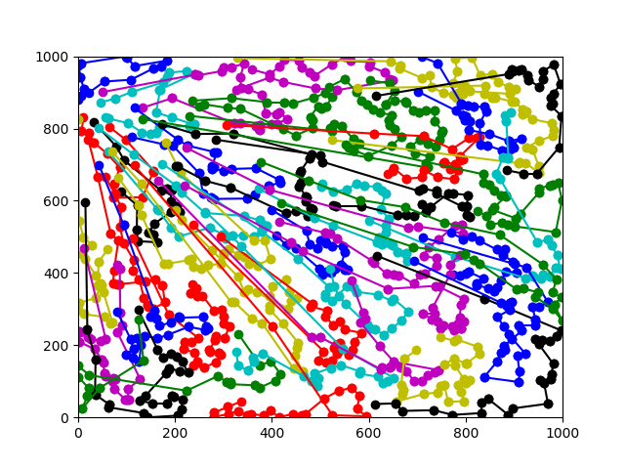
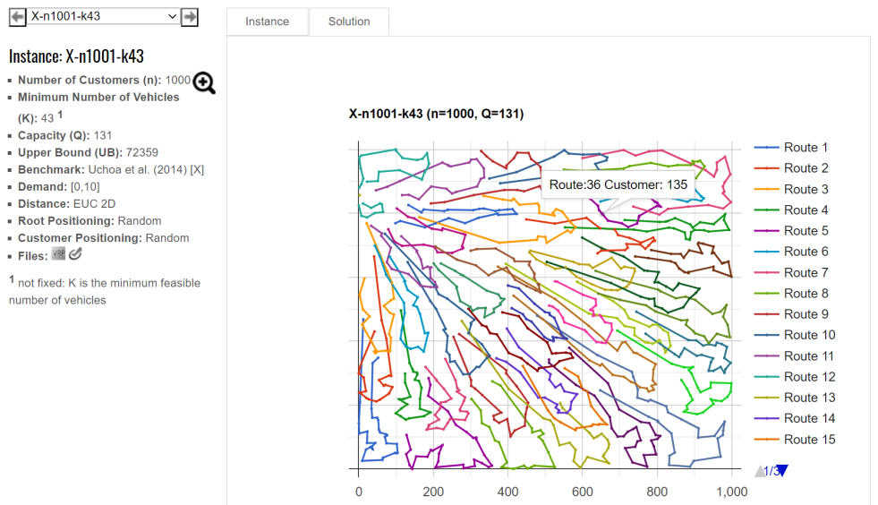
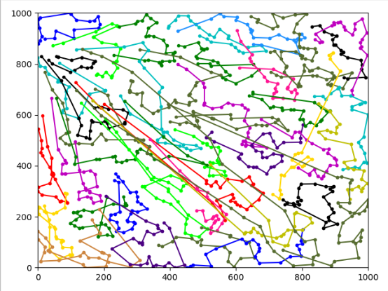
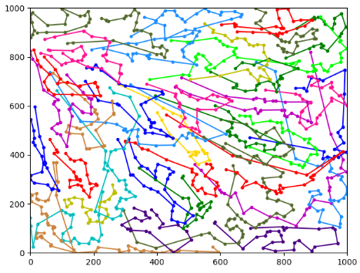

算法/n=1000（编号：X-n1001-k43） | 最好 | 最差 | 30次平均 | 时间 | 最好偏差率
最优解 | 72369
改进粒子群 | 85894 |  |  | 1h | 18.69%
粒子群+禁忌 | 77932 |  |  | 1h | 7.69%
遗传-退火 | 176630 | 198876 | 185219 |  | 144.07%
快速贪心 | 107054 | 17092 | 17060 | 4s | 47.93%
贪心 | 85632 |  |  | 3s | 18.33%
改进蚁群 | 109402 | 111896 | 110732 | 2h46min | 51.17%
禁忌 | 80112 | 80725 | 80505 | 9min | 10.70%
ortools | 79192 |  |  | 60s | 9.43%

